00
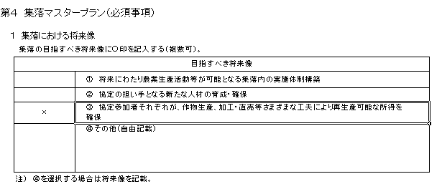
 | 本ファイルは、協定書作成作業を極力簡略に行えるよう、「クリックによる選択」「数値入力の箇所と印刷箇所を分離」などの設定をしています。直接入力したい場合は、以下のとおり操作をすると直接入力することができますので、地域の実情に応じ、入力していただいたいと思います。

 | また、記載内容については、欄外の説明及び本ファイルと合わせて送付している記載イメージを参照して下さい。

 | 入力方法、入力内容等の作成に当たっての疑問だけでなく、制度の内容、要件、目標設定の考え方など、どのような内容でも構いませんので、ご不明な点等がありましたら、下記までご遠慮なくお問い合わせ下さい。

 | 農林水産省 農村振興局 農村政策部 中山間地域振興課 ＴＥＬ：03-3501-8359（直通） ＦＡＸ：03-3592-1482 メールアドレス：hiroyuki_takaishi@nm.maff.go.jp

③「データの入力規則」を選択
【直接入力する場合の操作方法】
方法１
① 入力先のセルを選択し、「データの入力規則」を選択する。
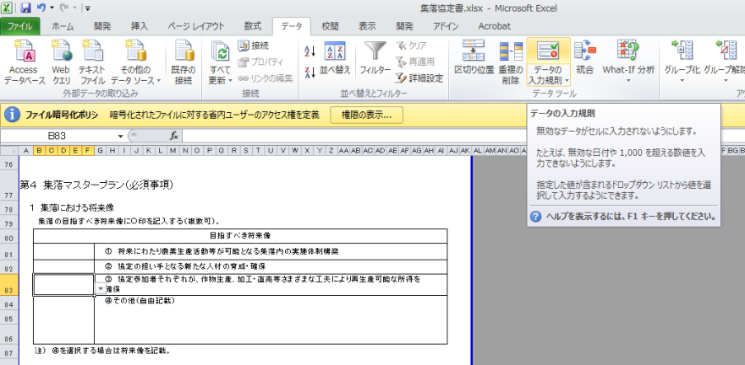
②「データ」を選択

①入力先のセルを選択

② 「すべての値」を選択し、「ＯＫ」を選択する。
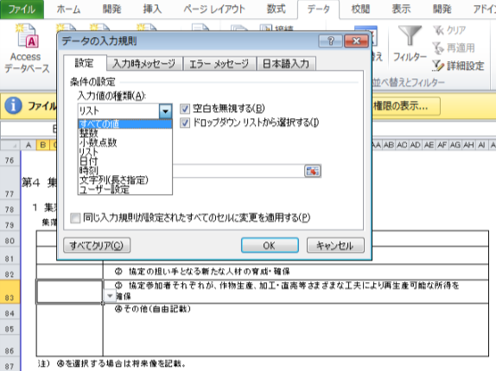

「すべての値」を選択

「ＯＫ」を選択

③ 直接入力することができる。
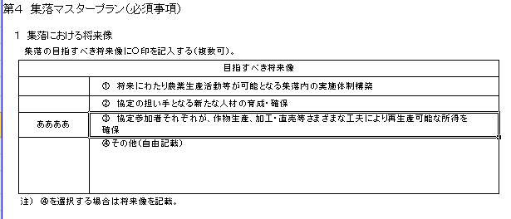

方法２
① 欄外のセルを選択
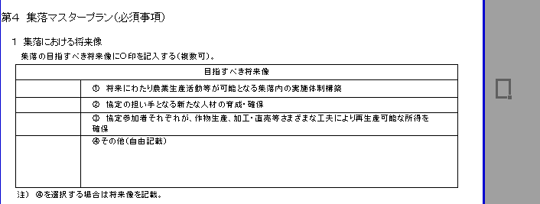
欄外のセルを選択

欄外のセルに必要事項を入力
② ①で選択したセルに直接入力する。
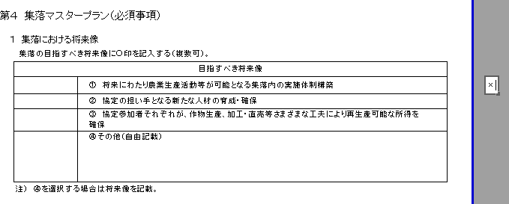

③ ②で入力したセルを選択し、右クリックを行い、セルをコピーする。
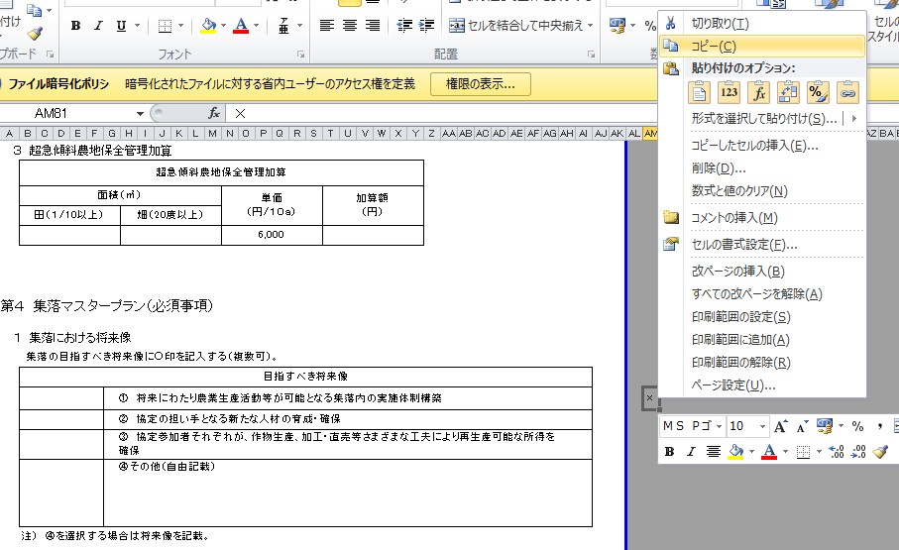

②「コピー」を選択

①入力したセルを選択し、
右クリックを行う。

④ 入力先のセルを選択し、右クリックし③でコピーしたものを貼り付ける。
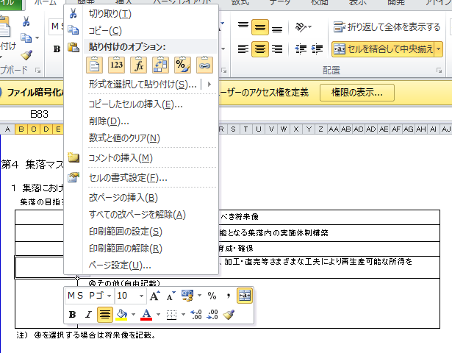
②「貼り付け」を選択する。

①入力先のセルを選択し、
右クリックを行う。

⑤ 直接入力したものが貼り付けられる。

02
 |  |  |  |  |  |  |  |  |  |  |  |  |  | ○ | 27 | 1 | 1
多面的機能発揮促進事業に関する計画 |  |  |  |  |  |  |  |  |  |  |  |  |  |  | 28 | 2 | 2
 |  |  |  |  |  |  |  |  |  |  |  |  |  |  | 29 | 3 | 3
 |  |  |  |  |  |  |  |  |  |  |  |  |  |  | 30 | 4 | 4
 |  |  |  |  |  | 平成 | 0 | 年 | 0 | 月 | 0 |  | 日 |  | 31 | 5 | 5
 |  |  |  |  |  |  |  |  |  |  |  |  |  |  |  | 6 | 6
 |  |  |  |  |  |  |  |  |  |  |  |  |  |  |  | 7 | 7
 |  |  |  |  | ■■■■■■ |  |  |  | 集落協定 |  |  |  |  |  |  | 8 | 8
 |  |  |  |  | 代表者の氏名 |  |  | ▲▲▲▲ ㊞ |  |  |  | 印 |  |  |  | 9 | 9
 |  |  |  |  |  |  |  |  |  |  |  |  |  |  |  | 10 | 10
「現況」、「目標」には、地域の現状を踏まえてなぜ、多面的機能発揮促進事業（多面支払、中山間支払、環境支払）に取り組もうとしているのか。それによって地域をどのような状態にしたいのか、端的に何を目指すのかを記載頂きたい。
 |  |  |  |  |  |  |  |  |  |  |  |  |  |  |  | 11 | 11
１ 多面的機能発揮促進事業の目標 |  |  |  |  |  |  |  |  |  |  |  |  |  |  |  | 12 | 12
１．現況 |  |  |  |  |  |  |  |  |  |  |  |  |  |  |  |  | 13
 |  |  |  |  |  |  |  |  |  |  |  |  |  |  |  |  | 14
 |  |  |  |  |  |  |  |  |  |  |  |  |  |  |  |  | 15
 |  |  |  |  |  |  |  |  |  |  |  |  |  |  |  |  | 16
 |  |  |  |  |  |  |  |  |  |  |  |  |  |  |  |  | 17
２．目標 |  |  |  |  |  |  |  |  |  |  |  |  |  |  |  |  | 18
 |  |  |  |  |  |  |  |  |  |  |  |  |  |  |  |  | 19
 |  |  |  |  |  |  |  |  |  |  |  |  |  |  |  |  | 20
 |  |  |  |  |  |  |  |  |  |  |  |  |  |  |  |  | 21
 |  |  |  |  |  |  |  |  |  |  |  |  |  |  |  |  | 22
２ 多面的機能発揮促進事業の内容 |  |  |  |  |  |  |  |  |  |  |  |  |  |  |  |  | 23
(1) 多面的機能発揮促進事業の種類及び実施区域 |  |  |  |  |  |  |  |  |  |  |  |  |  |  |  |  | 24
① 種類（実施するものに○を付すこと。） |  |  |  |  |  |  |  |  |  |  |  |  |  |  |  |  | 25
 | １号事業（多面的機能支払交付金） |  |  |  |  |  |  |  |  |  |  |  |  |  |  |  | 26
 |  |  |  | 農業の有する多面的機能の発揮の促進に関する法律（平成26年法律第78号。以下「法」という。）第３条第３項第１号イに掲げる施設の維持その他の主として当該施設の機能の保持を図る活動（以下「イの活動」という。） （農地維持支払交付金） |  |  |  |  |  |  |  |  |  |  |  |  | 27
 |  |  |  | 法第３条第３項第１号ロに掲げる施設の改良その他の主として当該施設の機能の増進を図る活動（以下「ロの活動」という。） （資源向上支払交付金） |  |  |  |  |  |  |  |  |  |  |  |  | 28
 | ○ |  | ２号事業（中山間等地域等直接支払交付金） |  |  |  |  |  |  |  |  |  |  |  |  |  | 29
 |  |  | ３号事業（環境保全型農業直接支払交付金） |  |  |  |  |  |  |  |  |  |  |  |  |  | 30
 |  |  | ４号事業 （その他農業の有する多面的機能の発揮の促進に資する事業） |  |  |  |  |  |  |  |  |  |  |  |  |  | 31

② 実施区域
 |  | 別添の中山間地域等直接支払交付金に係る集落協定（以下「集落協定」という。）「（別添１）実施区域位置図」のとおり。

(2) 活動の内容等
②２号事業
1) 農業生産活動の内容
・ 集落協定「第３ 協定対象となる農用地」に記載のとおり。

2) 農業生産活動の継続的な実施を推進するための活動
・ 集落協定「第４ 集落マスタープラン」、「第５ 農業生産活動等として取り組むべき 事項」、「第８ 農業生産活動等の体制整備として取り組むべき事項」及び「第９ 加算 措置適用のために取り組むべき事項」に記載のとおり。

３ 多面的機能発揮促進事業の実施期間
・ 集落協定「Ⅰ．地区の概要」の「１．活動期間」のとおり。

４ 農業者団体等の構成員に係る事項
・ 集落協定「（別添２）構成員一覧」に記載のとおり。

04
Ⅰ 地区の概要 |  |  |  |  |  |  |  |  |  |  |  |  |  |  |  |  |  |  |  |  |  |  |  |  |  | ○ | 27 | 1 | - | -
 | ※ 以下、（多面的機能支払、中山間地域等直接支払、環境保全型農業直接支払）をそれ ぞれ（多面支払、中山間直払、環境直払）と一部で表示 |  |  |  |  |  |  |  |  |  |  |  |  |  |  |  |  |  |  |  |  |  |  |  |  |  | 28 | 2 | 1/100～1/20 | 8～15度
１．活動期間 |  |  |  |  |  |  |  |  |  |  |  |  |  |  |  |  |  |  |  |  |  |  |  |  |  |  | 29 | 3 | 1/20～ | 15度～
 |  |  |  |  |  |  | 活動開始年度 （計画認定年度） |  |  |  | 活動終了年度 |  |  | 交付金の 交付年数 |  |  |  | 計画変更 |  |  |  | 計画変更 |  |  |  |  | 30 | 4 | 1/100～1/20 、1/20～ | 8度～15度、15度～
 |  |  | 農地維持支払 |  |  |  | 平成 |  | 年度 |  | 平成 |  | 年度 |  |  |  | 年 | 平成 |  |  | 年度 | 平成 |  | 年度 |  |  | 31 | 5
 | 資源 向上 支払 |  | 共同活動 |  |  |  | 平成 |  | 年度 |  | 平成 |  | 年度 |  |  |  | 年 | 平成 |  |  | 年度 | 平成 |  | 年度
 |  |  | 施設の長寿命化 |  |  |  | 平成 |  | 年度 |  | 平成 |  | 年度 |  |  |  | 年 | 平成 |  |  | 年度 | 平成 |  | 年度
 |  |  | 中山間地域等直接支払 |  |  |  | 平成 | 27 | 年度 |  | 平成 | 31 | 年度 | 5 |  |  | 年 | 平成 |  |  | 年度 | 平成 |  | 年度
 |  |  | 環境保全型農業直接支払 |  |  |  | 平成 |  | 年度 |  | 平成 |  | 年度 |  |  |  | 年 | 平成 |  |  | 年度 | 平成 |  | 年度

２．実施区域内の農用地、施設
 | 協定農用地面積 （集落の管理する農用地） |  |  |  |  |  |  |  |  |  |  |  |  |  |  |  |  |  |  | 遊休農地面積 |  |  | 年当たり交付金額上限
 |  |  |  | 田 |  |  | 畑 |  |  | 草地 |  |  | 採草放牧地 |  |  | 計
①「遊休農地面積」には、荒廃農地面積
②「年当たり交付金額上限」には、年当たりの交付金額
を記載願います。
 |  |  | 多面支払 |  |  | a |  |  | a |  |  | a |  |  | a | 0 |  |  | a |  |  | a |  |  | 円
 |  |  |  |  |  | a |  |  | a |  |  | a | ● |  | a | 0 |  |  | a |  |  | a |  |  | 円
 |  |  | 中山間 直払 | 傾斜 |  |  | 傾斜 |  |  | 傾斜 |  |  | 傾斜
 | 農地面積 |  | 環境直払 |  |  |  |  |  |  |  |  |  |  |  |  |  |  |  | a |  |  | a |  |  | 円

 | 農業用施設 （多面支払） |  |  |  |  |  | 水路 |  |  |  |  |  |  | 農道 |  |  |  | ため池 |  |  |  | （農用地にかかる施設）
 |  |  |  |  |  |  | 開水路 |  |  |  | パイプライン
 |  |  |  |  |  |  |  |  | km |  |  |  | km |  |  |  | km |  |  |  | 箇所
 |  |  | うち、施設の長寿命化の対象施設 |  |  |  |  |  | km |  |  |  | km |  |  |  | km |  |  |  | 箇所
 | （注）環境直払に取り組む場合は、取組面積にはⅣの４の交付金額の取組面積のうち1取組目の合計面積を記載し、 年当たり交付金額上限は1取組目と2取組目の年当たり交付金額上限の合計を記載するものとする。

３．実施区域位置図
 | 別添１「実施区域位置図」のとおり

４．構成員一覧
 | 別添２「構成員一覧」のとおり

５．全体面積及び多面的機能支払と中山間地域等直接支払交付金との重複面積
 |  | 全体面積 |  |  |  | 重複面積 （多面支払・中山間直払）
 |  | － |  |  | ａ | － |  |  |  |  |  | ａ
 |  | （注１）全体面積は、各支払間の重複面積を除いた日本型直接支払に取り組む面積を記入すること。 （注２）多面支払の活動計画書及び中山間直払の集落協定に位置づけられている施設等については、多面支払 の活動組織により活動を実施し、また、多面支払の交付金を充てることとする。

２号様式
（別紙 |  | 1 |  | ） |  |  |  |  |  |  |  |  |  |  |  |  |  |  |  |  |  |  |  |  |  | ○ | 1
２号事業様式 |  |  |  |  |  |  |  |  |  |  |  |  |  |  |  |  |  |  |  |  |  |  |  |  |  |  | 2
（中山間地域等直接支払交付金） |  |  |  |  |  |  |  |  |  |  |  |  |  |  |  |  |  |  |  |  |  |  |  |  |  |  | 3
 |  |  |  |  |  |  |  |  |  |  |  |  |  |  |  |  |  |  |  |  |  |  |  |  |  |  | 4
第１ 集落協定の実施体制
１ 集落協定の管理体制
 | 役職名等 |  |  |  | 氏 名 |  |  |  |  |  |  |  |  | 役職名等 |  |  |  |  | 氏 名
 | 代表者
 | 書記担当
 | 会計担当
 | 共同機械担当
 | 土地改良施設担当
 | 法面点検担当

２ 水路・農道等の管理や集落内のとりまとめ等集落営農上の基幹的活動において中核的なリーダーとしての役割を 果たす担い手として指名する者
 | 氏名等 |  |  |  |  |  |  |  |  |  |  |  |  | 氏名等
 | 氏名等 |  |  |  |  |  |  |  |  |  |  |  |  | 氏名等

第２ 農用地の管理方法協定の実施体制
以下の項目のうち該当項目に○印を記入
 | 該 当 |  |  |  | 内 容
 | (1) 農用地
 |  |  |  |  | ①耕作者が農作業を継続できなくなった場合には、速やかに農業委員会のあっせんを受ける。
 |  |  |  |  | ②農業公社が受託する。
 |  |  |  |  | ③集落協定参加者が協定内容に従って管理する。
水路・農道等の管理を多面的機能支払交付金で行う場合には、その旨をその他の欄に記載して下さい。
 |  |  |  |  | ④その他（ ）
 | (2) 水路・農道等
 |  |  |  |  | ①協定参加者全員で泥上げ、草刈りを行う。
 |  |  |  |  | ②集落申し合わせ事項により定期的な除草等の作業を行う。
協定の対象となる農用地の範囲は、こちらの表に記入願います。
 |  |  |  |  | ③その他（別途の規約）

第３ 協定の対象となる農用地の範囲

 |  |  |  |  |  |  |  |  |  |  |  |  |  |  |  |  |  |  |  |  |  |  |  |  |  |  |  | （基本分） |  |  |  |  |  |  |  |  |  |  |  |  |  |  |  |  |  | （単位：㎡）
 |  |  |  |  |  |  |  |  |  |  |  |  |  |  |  |  |  |  |  |  |  |  |  |  |  |  |  |  | 一団の農用地名 | 協定農用地面積
 |  |  |  |  |  |  |  |  |  |  |  |  |  |  |  |  |  |  |  |  |  |  |  |  |  |  |  |  |  |  | 田 |  |  |  | 畑 |  |  |  | 草地 |  |  |  | 採草放牧地
 |  |  |  |  |  |  |  |  |  |  |  |  |  |  |  |  |  |  |  |  |  |  |  |  |  |  |  |  |  |  |  | 傾斜等 | 単価 | 交付額 |  | 傾斜等 | 単価 | 交付額 |  | 傾斜等 | 単価 | 交付額 |  | 傾斜等 | 単価 | 交付額
 |  |  |  |  |  |  |  |  |  |  |  |  |  |  |  |  |  |  |  |  |  |  |  |  |  |  |  |  | Ａ－ （田）
 |  |  |  |  |  |  |  |  |  |  |  |  |  |  |  |  |  |  |  |  |  |  |  |  |  |  |  |  | Ｂ－１（田）
 |  |  |  |  |  |  |  |  |  |  |  |  |  |  |  |  |  |  |  |  |  |  |  |  |  |  |  |  | Ｂ－２（田）
 |  |  |  |  |  |  |  |  |  |  |  |  |  |  |  |  |  |  |  |  |  |  |  |  |  |  |  |  | Ｃ－ （田）
 |  |  |  |  |  |  |  |  |  |  |  |  |  |  |  |  |  |  |  |  |  |  |  |  |  |  |  |  | Ｄ－ （田）
 |  |  |  |  |  |  |  |  |  |  |  |  |  |  |  |  |  |  |  |  |  |  |  |  |  |  |  |  | 面積計 |  | 協定農用地面積 田： ㎡ 交付対象農用地面積 田： ㎡
（加算措置に取り組む場合）
団地ごとに記載して下さい。
１ 集落連携・機能維持加算（集落協定の広域化支援）
 | 集落連携・機能維持加算（集落協定の広域化支援）
 | 面積（㎡） |  |  |  |  |  |  |  |  | 単価 （円/１０ａ） |  |  |  |  | 加算額 （円）
 | 田 |  |  | 畑 |  | 草地 | 採草放牧地
 |  |  |  |  |  |  |  |  |  | 3,000

集落連携・機能維持加算に取り組む場合
「集落協定の広域化支援」と「小規模・高齢化集落支援」のどちらか１つを選択して下さい。
複数集落の統合状況
 | 連携した集落名 |  |  |  |  |  |  |  | 既協定 |  |  | 対象農用地面積 |  |  |  |  |  |  |  | 協定参加者戸数

①統合前の集落ごとに対象農用地面積、協定参加者数を記載し、その合計を記載して下さい。
②統合前の集落ごとの記載に当たり、これまで本制度に取り組んでいなかった集落については、新たに交付対象となる農用地面積、新たに協定参加者となる人数を記載して下さい。

 | 合計 |  |  |  |  |  |  |  |  |  |  | ㎡ |  |  |  |  |  |  |  | 戸
 | 注１）協定参加戸数の合計がおおむね50戸以上の規模となること。
 | 注２）第３期対策に取り組んでいた集落は既協定欄に○を記載する。

２ 集落連携・機能維持加算（小規模・高齢化集落支援）
 | 集落連携・機能維持加算（小規模・高齢化集落支援）
 | 面積（㎡） |  |  |  |  |  |  |  |  | 単価 （円/１０ａ） |  |  |  |  | 加算額 （円）
 | 田 |  |  |  |  | 畑
 |  |  |  |  |  |  |  |  |  | 4,500（田）
 |  |  |  |  |  |  |  |  |  | 1,800（畑）

３ 超急傾斜農地保全管理加算
 | 超急傾斜農地保全管理加算
 | 面積（㎡） |  |  |  |  |  |  |  |  | 単価 （円/１０ａ） |  |  |  |  | 加算額 （円）
 | 田（１/10以上） |  |  |  |  | 畑（20度以上）
 |  |  |  |  |  |  |  |  |  | 6,000

第４ 集落マスタープラン（必須事項）
１ 集落における将来像
集落の目指すべき将来像に○印を記入する（複数可）。
本制度に取り組むことにより、概ね10～15年後を見越し、集落として目指すべき将来像を記載して下さい。
 | 目指すべき将来像
 |  |  |  |  | ① 将来にわたり農業生産活動等が可能となる集落内の実施体制構築
 |  |  |  |  | ② 協定の担い手となる新たな人材の育成・確保
 |  |  |  |  | ③ 協定参加者それぞれが、作物生産、加工・直売等さまざまな工夫により再生産可能な所得を 確保
 |  |  |  |  | ④その他（自由記載）

 | 注） ④を選択する場合は将来像を記載。

・１の将来像を実現するために具体的に取り組む活動の内容及びその達成目標を記載して下さい。
・体制整備単価の取組を行う協定については、第８の２と同じ活動を記載して下さい。
２ 将来像を実現するための目標と活動計画
集落の目指すべき将来像を実現するための活動方策について○印を記入する（複数可）。また、活動 方策に対する５年間の活動計画（目標）を記載する。
 | 活動方策 |  |  |  |  |  |  |  |  |  |  |  |  |  |  | 活動計画（目標）
 |  |  |  |  | 機械・農作業の共同化等営農組織の育成
 |  |  |  |  | 高付加価値型農業
 |  |  |  |  | 農業生産条件の強化
 |  |  |  |  | 担い手への農地集積
 |  |  |  |  | 担い手への農作業の委託
 |  |  |  |  | 新規就農者等による農業生産
 |  |  |  |  | 地場産農産物等の加工・販売
 |  |  |  |  | 消費・出資の呼び込み
 |  |  |  |  | 共同で支え合う集団的かつ持続可能 な体制整備
 |  |  |  |  | その他（自由記載） |  |  |  |  |  |  |  |  |  |  | （自由記載）
 | 注１） 体制整備単価の取組を行う協定については、第８の２との整合を図ること。
 | 注２） 前協定の内容と同じ場合には、その他の欄にその旨を簡潔に記載（前対策の協定書を添付）するこ とでよいものとする。

第５ 農業生産活動等として取り組むべき事項
１ 農用地に関する事項
以下の項目から１項目以上（２で管理の対象とする水路・農道等が、多面的機能支払交付金実施要綱 別紙１第６の２に基づく活動計画に定める施設と同一である場合は、２項目以上）を選択する。
 |  |  | 多面的機能支払交付金実施要綱別紙１第６の２に基づく活動計画に定める施設と同一。
維持・管理等の活動対象施設（水路等）が多面的機能支払交付金の活動計画に定める施設と同じであれば、チェック欄に「レ」を付し、２項目以上選択して下さい。
 | 該 当 |  |  |  | 具 体 的 に 取 り 組 む 行 為
 |  |  |  |  | ① 耕作放棄されそうな農用地については、集落内外の担い手農家や第３セクター等に よる利用権の設定等や農作業の委託を行う。
 |  |  |  |  | ② 既荒廃農地を協定農用地に含める場合には、荒廃農地の復旧、畜産的利用又は 林地化を行う。
 |  |  |  |  | ③ 既荒廃農地を協定農用地に含めない場合には、協定農用地に悪影響を与えない よう草刈り、防虫対策等の保全管理を行う。
 |  |  |  |  | ④ 農地法面の崩壊を未然に防止するため、集落内の担い手を中心に定期的な点検 を行う。
 |  |  |  |  | ⑤ 協定農用地への柵、ネット等の設置等により鳥獣害防止対策を行う。
 |  |  |  |  | ⑥ 限界的農地については、林地化等(そのための買い上げを含む。)を行う。
 |  |  |  |  | ⑦ 作業道の設置、排水改良等簡易な基盤整備を行う。
 |  |  |  |  | ⑧ 協定農用地における農業生産活動が維持されるよう担い手（認定農業者、これに 準ずるものとして市町村長が認定した者、第３セクター、特定農業法人、農業協同組合、 生産組織等）を確保する。
 |  |  |  |  | ⑨ 集落の新たな雇用創出や地域経済の活性化に資する地場農産物の加工・販売を 行う。
 |  |  |  |  | ⑩ その他（土地改良事業、災害復旧及び地目変換（田から畑等へ）等）

２ 水路・農道等の管理方法（①②について該当する取組に○印を記入（複数可））
 | (2) 水路・農道等
 | ①水 路 |  |  |  | ア）水路清掃 |  |  | （ |  | ） | イ）草刈り |  |  |  | （ |  | ） | ウ）その他 |  |  |  | （ | ）
 | ②農 道 |  |  |  | ア）簡易補修 |  |  | （ |  | ） | イ）草刈り |  |  |  | （ |  | ） | ウ）その他 |  |  |  | （ | ）
 | ③その他

３ 多面的機能を増進する活動として以下の項目から１項目以上選択し、実施する。
以下の項目のうち該当項目に○印を記入する。
 | 該 当 |  |  |  | 具 体 的 に 取 り 組 む 行 為
 |  |  |  |  | ① 農地と一体となった周辺林地の下草刈り等を行う。
 |  |  |  |  | ② 棚田オーナー制度の実施、市民農園・体験農園の開設・運営を行う。
 |  |  |  |  | ③ 景観作物を作付ける。
 |  |  |  |  | ④ 土壌流亡に配慮した営農を行う（等高線栽培、根の張る植物を畝間に植栽）。
 |  |  |  |  | ⑤ 体験民宿を実施する（グリーン・ツーリズム）。
 |  |  |  |  | ⑥ 魚類・昆虫類の保護を行う（ビオトープの確保。
 |  |  |  |  | ⑦ 冬期の湛水化、不作付地での水張り等の鳥類の餌場の確保を図る。
 |  |  |  |  | ⑧ 粗放的畜産を行う。
 |  |  |  |  | ⑨ 堆きゅう肥の施肥、拮抗植物の利用、アイガモ・鯉の利用、輪作の徹底、緑肥作物の作付け 等を行う。
 |  |  |  |  | ⑩ その他（ ）
 | 注） 法律で義務づけられている行為及び国庫補助事業の補助対象として行われる行為以外のものを１つ以上選択。

第６ 促進計画の「その他促進計画の実施に関し当該市町村が必要と認める事項」により 規定すべき事項

該当があれば記入して下さい。

第７ 交付金の使用方法等
１ 交付金は、集落を代表して |  |  |  |  |  |  |  |  |  |  |  |  |  |  |  | が市町村より受け取る。
２ 次の通り支出する。
 |  |  |  |  |  |  |  |  |  |  | 交付金使途の内容(項目) |  |  |  |  |  |  |  |  |  |  |  | 金 額
 | 共同取組活動 | ① 集落の各担当者の活動に対する経費

 |  | ② 農業生産活動等の体制整備に向 けた活動等の集落マスタープランの 将来像を実現するための活動に対す る経費

 |  | ③ 水路、農道等の維持・管理等集落 の共同取組活動に要する経費

 |  | ④ 集落協定に基づき農用地の維持・ 管理活動を行う者に対する経費

 |  | ⑤ 毎年の積立額又は次年度への繰越 予定額 |  |  |  |  |  |  |  |  | ３のとおり

交付金の積立や繰越の計画を記載して下さい。
積立については、積立予定額を協定期間内にどのような使途に充当するかを明らかにし、計画どおりに使用して下さい。
３ 交付金の積立・繰越に係る計画
① 交付金の積立
（ｱ） 積立計画
 |  |  |  |  | 平成２７年度 |  |  | 平成２８年度 |  |  |  |  | 平成２９年度 |  |  |  | 平成３０年度 |  |  |  | 平成３１年度
 | 積立予定額
 | 積立累計額 |  |  |  | － |  |  | 円 |  |  |  |  | 円 |  |  |  | 円 |  |  |  | 円

積立・繰越す場合は、必ず使途を定め、その内容を適切に記載して下さい。
（イ） 取り崩し予定等
○ 取り崩し予定年度：平成 |  |  |  |  |  |  |  | 年度（協定期間内）
○ 取り崩し予定年度における積立累計額： |  |  |  |  |  |  |  |  |  |  |  |  |  |  | 円
○ 使途：
 |  |  |  | に要する経費

繰越については、繰越予定額を次年度にどのような使途に充当するかを明らかにして下さい。
災害に備えた復旧に要する経費として繰越をし、次年度に災害が発生しなかった場合は、共同取組活動に
充当し、次々年度までは繰り越さないようにして下さい。
② 次年度への繰越
○ 繰越予定年度： 平成 |  |  |  |  |  |  |  | 年度（当該年度の翌年度）
○ 繰越予定額： |  |  |  |  |  |  |  |  | 円
○ 使途：
 |  |  |  | に要する経費

４ 次のとおり支出する。
 |  | 個 人 配 分 分 |  |  |  |  |  |  |  |  |  |  |  |  |  | 金 額
 |  |  |  |  |  |  |  |  |  |  |  |  |  |  |  | 配分割合 |  |  |  |  | （ |  |  | ％ | ）
 |  |  |  |  |  |  |  |  |  |  |  |  |  |  |  |  |  |  |  |  |  |  |  |  | 円

体制整備単価
【体制整備単価の場合に使用】 |  |  |  |  |  |  |  |  |  |  |  | ○ | ①ア | ① | ① 農地法面、水路、農道等の補修・改良
第８ 農業生産活動等の体制整備として取り組むべき事項（体制整備単価交付必須事項） |  |  |  |  |  |  |  |  |  |  |  |  | ①イ | ② | ② 既荒廃農地の復旧又は林地化
将来にわたって持続的な農業生産活動等を可能とするため今後５年間で取組むべき活動を以下の１及び２ について定め、実施する。 |  |  |  |  |  |  |  |  |  |  |  |  | ② | ③ | ③ 農作業の共同化又は受委託等
１ 農用地等保全体制整備（必須要件） |  |  |  |  |  |  |  |  |  |  |  |  | ③ |  | ④ 自己施工
(1) 将来にわたって適正に協定農用地を保全していくため、以下に例示される事項について実施区域位置図 に記載する。 |  |  |  |  |  |  |  |  |  |  |  |  | ④ |  | ⑤ 農地の保全活動
 | 該 当 |  | 具 体 的 に 記 載 す る 内 容 |  |  |  |  |  |  |  |  |  | ⑤ア |  | ⑥ その他
 |  |  | ① 農地法面、水路、農道等の補修・改良が必要となる範囲又は位置 |  |  |  |  |  |  |  |  |  | ⑤イ
 |  |  | ② 既荒廃農地の復旧又は林地化を実施する範囲
 |  |  | ③ 農作業の共同化又は受委託等が必要となる範囲
 |  |  | ④ 自己施工の箇所、整備内容、受益する農地の範囲及び面積（Ａ要件「③農業生産条件の強化」 を選択した場合に記載）
 |  |  | ⑤ 農地の保全活動を行う担い手、活動内容、活動農用地の範囲及び面積（Ｂ要件「③消費・出資の 呼び込み」を選択した場合に記載）
 |  |  | ⑥ その他将来にわたって適正に協定農用地を保全していくために必要となる事項に関する範囲
 | 注１） 交付金の交付対象外の農用地を協定農用地に含める場合には、その位置についても明確にする。
 | 注２） Ｂ要件を選択する場合は、具体的な活動の拠点となる施設等の位置を記載する。

(2)(1)において定めた活動項目の達成目標を記載し実施する。
 | 項目 |  |  |  |  |  | 達成目標

満額交付単価に取り組む場合、
（１）、（２）又は（３）のいずれか１つを選択して記載下さい。
２ 地域の実情に即した農業生産活動等の継続に向けた活動（選択的必須項目）
次の(1)、(2)又は（3）のいずれかを選択し記述する。
(1) A要件
次の①～⑤のうち２項目以上を選択し、○印を記入するとともに、現状及び達成目標について記載し、実施する。 ただし、「①イ.」「⑤イ.」に取り組む場合は１つのみ選択し、○印を記入するとともに、現状及び達成目標について 記載し、実施する（選択要件）。なお、人・農地プランが策定されている場合は、その内容と整合を図ること。
 | 該 当 |  | 項 目
２項目以上を選択して下さい。
ただし、「①イ.」「⑤イ.」に取り組む場合は１つのみの選択して下さい。
 |  |  | ①ア 機械・農作業の共同化：農業機械等の共同利用が協定農用地の10％又は0.5ha以上のいずれか 多い方の増加
 |  |  | ①イ 機械・農作業の共同化：農業機械等の共同利用が協定農用地の30%又は3ha以上のいずれか 多い方の増加
 |  |  | ② 高付加価値型農業の実践：新規作物の導入、有機農業等の高付加価値型農業が協定農用地の 5％又は1ha以上のいずれか小さい方の増加
 |  |  | ③ 農業生産条件の強化：生産条件の改良（自己施工に限る）が行われた面積が協定農用地の5% 又は0.5ha以上のいずれか多い方の増加
 |  |  | ④ 担い手への農地集積：地域の担い手による利用権の設定等が協定農用地の5％以上の増加
 |  |  | ⑤ア 担い手への農作業の委託：地域の担い手による農作業受委託が協定農用地の10％又は 0.5ha以上のいずれか多い方の増加
 |  |  | ⑤イ 担い手への農作業の委託：地域の担い手による農作業受委託が協定農用地の20%又は 2ha以上のいずれか多い方の増加
 | 取組項目 |  |  | 現状 |  |  |  |  |  | 達成目標

(2) B要件
協定参加者に、新たな人材として位置付ける女性・若者・ＮＰＯ法人等（１名以上）を以下に記載する。
① 女性：集落内外から新たに協定活動に主体となって参加しようとする者で、協定で行われる次の活動に 参加する者。
② 若者：集落内外から新たに協定活動に主体となって参加しようとする45歳未満の者で、協定で行われる 次の活動に参加する者。
新たに協定に加える者、法人等の氏名、名称を記載して下さい。
③ ＮＰＯ法人等：①、②以外で当該協定と連携して次の活動を行おうとする法人等。
 |  | 氏名等 |  |  |  |  |  |  | 氏名等
 |  | 氏名等 |  |  |  |  |  |  | 氏名等

次の活動のうち集落として取り組む項目から１項目以上に○印を記入するとともに、現状及び達成目標について 記載し、実施する。
 | 該 当 |  | 項 目
 |  |  | ① 新規就農者等による農業生産：新規就農者・新規認定農業者の協定活動への参加又は生産組織 のオペレーターの新規雇用､育成等
 |  |  | ② 地場産農産物等の加工・販売：農産物加工販売事業等（農家ﾚｽﾄﾗﾝ含む）
上表で選択した項目について新たに協定に加える者が活動の主体となる取り組みを記載して下さい。
 |  |  | ③ 消費・出資の呼び込み：棚田オーナー制度、観光農園、市民農園等の実施面積が協定農用地の 5％又は0.5ha以上のいずれか多い方で実施
 | 取組項目 |  |  | 現状 |  |  |  |  |  | 達成目標

 | 注） 協定外の農用地を含める場合は別紙様式２に協定外農用地についても記載すること。
(3) C要件
① 協定農用地において農業生産活動等の継続が困難な農用地が発生した場合の支援体制について、 次表に例示される形態から一つ以上を選択し、○を記載(複数可)する。また、支援の相手方について 【 】内に○を記載する。
 | 形態 |  | 項 目
 |  |  | 農業の継続が困難な農用地が発生した場合は、集落内外の農業生産法人【 】、 集落営農組織【 】、作業受委託組織【 】、営農組合【 】、機械共同利用組合【 】、 に記載生産組織【 】、その他【 】の組織が引き受け、農業生産活動等の維持を図る。 ＜組織対応型＞ |  |  |  |  |  |  |  | 詳細は②に記載
 |  |  | 農業の継続が困難な農用地が発生した場合は、認定農業者【 】、中核となる農 業者【 】、その他【 】の集落の担い手が引き受け、農業生産活動等の維持を図る。 ＜担い手型＞
 |  |  | 農業の継続が困難な農用地が発生した場合は、集落内外の棚田や農産物の オーナー制度【 】、市民農園【 】、体験農園【 】、農家民宿【 】、その他【 】による 都市・農村交流の対象農用地として農業生産活動等の維持を図る。 ＜都市農村交流型＞
 |  |  | 農業の継続が困難な農用地が発生した場合は、近隣の集落【 】や行政区【 】、 その他【 】との共同作業等、集落間の連携により農業生産活動等の維持を図る。 ＜集落間連携型＞
 |  |  | 農業の継続が困難な農用地が発生した場合は、集落内外の公社【】、第三セク ター【 】、ＪＡ【 】、土地改良区【 】、市町村等【 】、その他【 】との連携により 農業生産活動等の維持を図る。 ＜行政等支援型＞
＜集落ぐるみ型＞を選択する場合には、非農業者や対象農用地外の農業者等の多様な人材の参加を極力求めて下さい。
 |  |  | 農業の継続が困難な農用地が発生した場合は、企業【 】、ＮＰＯ法人【 】、 大学【 】等、企業等との連携により農業生産活動等の維持を図る。 ＜企業等連携型＞
 |  |  | 農業の継続が困難な農用地が発生した場合は、集落ぐるみの共同取組活動により 農業生産活動等の維持を図る。 ＜集落ぐるみ型＞ |  |  |  |  |  |  |  | 詳細は②に記載
 |  |  | （自由記載） ＜その他＞
 | 注１） ＜集落ぐるみ型＞を選択した際には、非農業者や対象農用地外の農業者等の多様な人材の参加を 極力求めるものとする。また、協定農用地の農業者のみにより取り決める場合は、有効な支援体制とな るかを勘案し、粗放栽培が可能な作物への転換等、労働の軽減等による持続可能な営農方法について 取り決めるよう努めるものとする。
 | 注２） ＜その他＞を選択する場合には、農業生産活動等の維持を図るための連携策について記載する。

② 集落ぐるみ型以外を選択した場合には、支援主体等の具体的名称又は氏名（組織、集落、企業、団体、 行政等の場合は代表者）について、以下の同意書に記載する。
 | 氏 名（代表者） |  |  |  | 組織名 |  |  | 住所 |  |  | 確認印

③ 集落ぐるみ型を選択した場合 |  |  |  |  |  |  |  |  |  |  |  | A
維持に向けた主な役割を取決め、次表に記載する（協定参加者が多数存在する場合は主な役割ごとに 代表者氏名又は組織名の記載でも可）。 また、協定参加者が協定農用地の農業者のみの場合は、持続可能な営農作物について記載する。 |  |  |  |  |  |  |  |  |  |  |  | B
 | 氏 名 |  |  |  | 参加区分 | 役割 |  |  |  |  |  | C
 |  |  |  |  |  |  | 役割例
 |  |  |  |  |  |  | １．耕起、２．代掻き、３．田植え、４．播種、５．整枝・剪定、６．病害虫防除、７．畦管理、８．収穫、９．乾燥・調整、１０．耕作放棄の防止等の活動、11．水路・農道等の管理活動、12．多面的機能を増進する活動、 13．その他（ ） *協定農用地の農業者のみの場合（Aのみの場合） 持続可能な営農作物による取り決め等について選択（複数可） １．水稲、 ２．そば、 ３．地力増進作物、 ４．景観作物、 ５．飼料、 ６．露地野菜、 ７．果樹、 ８．麦類、 ９．その他（ ）

 | ※参加区分 A：協定農用地の農業者、B：協定農用地外の農業者、C：非農家

加算措置
集落連携・機能維持加算に取り組む場合、
・「集落協定の広域化支援」
・「小規模・高齢化集落支援」
のどちらか１つを選択して下さい。
【加算措置の場合に使用】 |  |  |  |  |  |  |  |  |  |  |  | ○
第９ 加算措置適用のために取り組むべき事項（加算措置必須要件）
次の活動のうち集落として取り組む項目に○印を記入するとともに、現状及び達成目標について具体的に記載し、実施する。
 | 該 当 | 項 目 |  | 現状 |  |  |  | 達成目標
 |  | ①集落連携・機能維持加算
 |  |  | 集落協定の広域化支援 | 連携した集落名 |  |  |  | 【人材の確保】
 |  |  |  | ①名称： |  |  | 集落
 |  |  |  | 対象農用地面積： | ㎡
 |  |  |  | 田： |  | 畑：
 |  |  |  | 草地： |  | 採草放牧地：
①協定統合後の協定参加者数がおおむね50戸以上の規模となることにご注意下さい。
②加算額は、２００万円が上限です。
③【農業生産活動を維持するための体制づくり】の
取組水準は、
・機械・農作業の共同化（Ａ要件）
・担い手への農地集積（Ａ要件）
・担い手への農作業の委託（Ａ要件）
・地場産農産物等の加工・販売（Ｂ要件）
・消費・出資の呼び込み（Ｂ要件）
のいずれかについてＡ又はＢ要件の活動水準を上回る必要があります。
④【人材の確保】は、H27年度又はＨ28年度の場合、協定認定年度内に確保願います。
H29年度以降は、人材を確保した上で本加算措置に取組願います。
 |  |  |  | 協定参加者数： |  |  | 戸
 |  |  |  | ②名称： |  |  | 集落 | 【農業生産活動を維持するための体制づくり】
 |  |  |  | 対象農用地面積： | ㎡
 |  |  |  | 田： |  | 畑：
 |  |  |  | 草地： |  | 採草放牧地：
 |  |  |  | 協定参加者数： |  |  | 戸
 |  |  |  | ③名称： |  |  | 集落
 |  |  |  | 対象農用地面積： | ㎡
 |  |  |  | 田： |  | 畑：
 |  |  |  | 草地： |  | 採草放牧地：
 |  |  |  | 協定参加者数： |  |  | 戸
 |  |  |  | ④名称： |  |  | 集落 | 【人材の確保後記入】
 |  |  |  | 対象農用地面積： | ㎡ |  |  | 氏名等：
 |  |  |  | 田： |  | 畑： |  | 氏名等：
 |  |  |  | 草地： |  | 採草放牧地： |  | 氏名等：
 |  |  |  | 協定参加者数： |  |  | 戸
 |  |  | 小規模・高齢化集落支援 | 小規模・高齢化集落 |  |  |  | 統合後の集落
 |  |  |  | 名称： |  |  | 集落
 |  |  |  | 対象農用地面積： | ㎡ |  |  | 対象農用地面積： | ㎡
 |  |  |  | 田： |  | 畑： |  | 田： |  | 畑：
 |  |  |  | 協定参加者数： |  |  | 戸 | 協定参加者数： |  |  | 戸
 |  | ②超急傾斜農地保全 管理加算 |  | ①超急傾斜農地： |  |  | 団地 | 【超急傾斜農地の保全】
 |  |  |  | 対象農地面積： | ㎡
 |  |  |  | 田： |  | 畑：
 |  |  |  | ②超急傾斜農地： |  |  | 団地
 |  |  |  | 対象農地面積： | ㎡ |  |  | 【農産物の販売促進等】
 |  |  |  | 田： |  | 畑：
①田：1/10以上、畑：20度以上の農地が対象となることにご注意下さい。
②超急傾斜農地の保全の取組と、農産物の販売促進等の２つの取組を行って下さい。
 |  |  |  | ③超急傾斜農地： |  |  | 団地
 |  |  |  | 対象農地面積： | ㎡
 |  |  |  | 田： |  | 畑：
 | 注１） 集落協定の広域化支援と小規模・高齢化集落支援を重複して交付は行わない。 注２） 集落協定の広域化支援は、協定統合後の協定参加者数がおおむね50戸以上の規模を有すること。 注３） 集落協定の広域化支援の１協定当たりの加算額は、200万円／年を上限とする。 注４） 小規模・高齢化集落支援における、総農家戸数が19戸以下、かつ、高齢化率が50％以上である 農業集落をいう。 注５） 超急傾斜農地保全管理は、協定農用地内の勾配が田で１／10以上、畑で20度以上の農地とする。

別紙様式２
①団地ごとに作成して下さい。
②農用地の現況の欄には耕作、維持管理、耕作放棄地、限界的農用地、多面 的機能等の農用地の管理方法を記載して下さい。
③具体的活動内容の欄には活動内容について詳細を記載し、林地化、耕作放棄地復旧、体制整備単価交付要件、加算単価要件等に位置付けられた農用地についてはその旨を記載して下さい。
④計の欄には加算措置別面積を記載して下さい。
⑤田畑混在地の要件を適用した場合についても記載して下さい。（地番151の記載参照）
⑥管理者欄には、個別農業者名、生産組織名、第３セクター名等を記載して下さい。
⑦耕作放棄地の現況地目については、耕作放棄直近の地目として下さい。
⑧傾斜等の欄には、団地単位の傾斜を記載して下さい。（ただし、超急傾斜農地保全管理加算の対象農用地については、超急傾斜地の団地として測定した傾斜を記載してください）
（別紙様式２） |  |  |  |  |  |  |  |  |  |  |  |  |  |  |  |  |  |  |  |  |  |  |  |  |  | ○ | （急）
 |  |  |  |  |  |  |  |  |  |  |  |  |  |  |  |  |  |  |  |  |  |  |  |  |  |  | （緩）
１ 協定対象となる農用地の内訳等 |  |  |  |  |  |  |  |  |  |  |  |  |  |  |  |  |  |  |  |  |  |  |  |  |  |  | （高草地比率）
 | 所在 |  |  |  |  |  |  |  |  |  |  | 地区 |  |  |  |  | 団地名：
 | 対象基準 |  | 田： |  | ㏊ | （急） |  | 畑： |  |  |  |  | ㏊ | （急） | 草地： |  |  | ㏊ | （急） |  | 採草放牧地： |  |  | ㏊ | （急）
 |  |  | 田： |  | ㏊ | （緩） |  | 畑： |  |  |  |  | ㏊ | （緩） | 草地： |  |  | ㏊ | （高草地比率）
 |  |  | 現 況 |  |  |  |  |  |  |  |  |  |  |  |  | 農用地の管理
 | 地番 |  | 地目 | 農用地面積 |  | 傾斜等 |  |  | 10a当たりの単価 |  |  |  | 交付額 |  |  | 農用地の現況 |  |  |  | 具体的活動内容 |  |  | 管理者
 |  |  |  | （㎡） |  |  |  |  | （円） |  |  |  | （円）

 | 計 |  | - | ㎡ |  | - |  |  | 円 |  |  |  | 円 |  |  | - |  |  |  | - |  |  | -
 | 【協定農用地：地目別面積】
 |  | 田： |  | ㏊ |  | 畑： |  |  |  |  | ㏊ |  |  | 草地： |  |  | ㏊ |  | 採草放牧地： |  |  |  | ㏊
 | 【交付対象農用地：地目別面積】
 |  | 田： |  | ㏊ |  | 畑： |  |  |  |  | ㏊ |  |  | 草地： |  |  | ㏊ |  | 採草放牧地： |  |  |  | ㏊
 | 【加算措置】
 |  | 集落連携・機能維持加算
 |  | 集落協定の広域化支援： |  |  |  |  |  |  |  | ㏊
 |  | 小規模・高齢化集落支援： |  |  |  |  |  |  |  | ㏊
 |  | 超急傾斜農地保全管理加算： |  |  |  |  |  |  |  | ㏊

① 該当農用地があれば記入して下さい。
② 農用地の管理の現況の欄には耕作、維持管理、多面的機能等の農用地の管理方法を記載して下さい。
③ 農用地の管理の具体的活動内容の欄には各農用地において行う活動内容、加算措置について詳細を記載して下さい。
④ 計の欄には地目別面積、加算措置別面積等を記載して下さい。
２ 協定外の農用地
 |  |  | 現 況 |  |  |  | 農用地の管理
 | 地番 |  | 地目 | 農用地面積 |  |  | 農用地の現況 |  |  |  |  |  |  |  |  | 具体的活動内容 |  |  |  |  |  |  | 管理者
 |  |  |  | （㎡）

 | 計 |  | - | ㎡ |  |  | - |  |  |  |  |  |  |  |  | - |  |  |  |  |  |  | -
 | 【地目別面積】
 |  | 田： |  | ㏊ |  | 畑： |  |  |  |  | ㏊ |  |  | 草地： |  |  | ㏊ |  | 採草放牧地： |  |  | ㏊

① 該当農用地があれば記入して下さい。
② 現況地目は耕作放棄直近の地目として下さい。
３ 協定に含めない荒廃農地の管理
 | 所在 |  |  |  |  |  |  |  |  |  |  | 地区
 |  |  | 現 況 |  |  |  | 管理方法
 | 地番 |  | 地目 | 農用地面積 |  |  |  |  |  |  |  |  |  |  |  |  |  |  |  |  |  |  | 管理者
 |  |  |  | （㎡）

 | 計 |  | - | ㎡ |  |  | - |  |  |  |  |  |  |  |  |  |  |  |  |  |  |  | -

